상품제안서
블랙 크리스탈 금장 명패 8) 236-1 | 상품코드: F32664

 |  |  |  |  |  |  | 02-412-0044 | www.easy1.co.kr
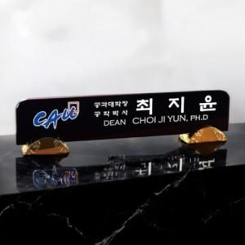

【상세/제작정보】 | <p><b style="font-size: 12pt;">* 제품사이즈</b></p><p><span style="font-size: 12pt;"><b>- 50-5,5-12</b></span></p><a name="bu1" style="font-family: 굴림, Arial, Helvetica, &quot;sans-serif&quot;; color: rgb(102, 153, 255); background-color: rgb(255, 255, 255);"><table class="__se_tbl_ext" border="0" cellpadding="0" cellspacing="0" style="width: 810px;"><tbody></tbody></table></a><p><span style="font-size: 12pt;"><b></b></span></p><a name="bu1" style="font-family: 굴림, Arial, Helvetica, &quot;sans-serif&quot;; color: rgb(102, 153, 255); background-color: rgb(255, 255, 255);"><table class="__se_tbl_ext" border="0" cellpadding="0" cellspacing="0" style="width: 810px;"><tbody><tr><td style="font-family: '맑은 고딕', dotum, sans-serif; color: rgb(51, 51, 51); line-height: 1.5; margin: 0px; padding: 0px;"><br></td></tr></tbody></table></a><p><span style="font-size: 12pt;"><b></b></span></p><p><span style="font-size: 12pt;"><b>* 배송비</b></span></p><p><span style="font-size: 12pt;"><b>- 명패 (명패는 개별 포장입니다. ex. 2개 제작시 2박스) / 7000원별도</b></span>&nbsp;&nbsp;</p>

【인쇄/포장옵션】 | / 포장불가능

【공급단가】 | 수량 | 1~ | 2~ | 3~ | 5~ | 10~
*VAT별도 | 단가 | 220,000원 | 215,000원 | 210,000원 | 205,000원 | 200,000원

【상품 URL】 | https://easy1.co.kr:443/src/goods_detail.php?gdno=32664

